Sheet1
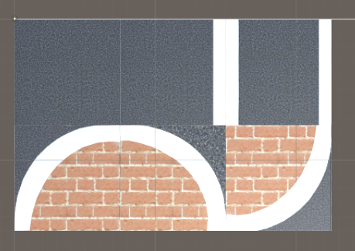

 | ↑こう書くとこう→

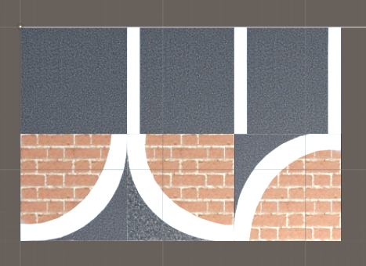

 | ↑こう書くとこう→

 | ↑方角書かないと
 | →上向き

対応表（増えるかもね）

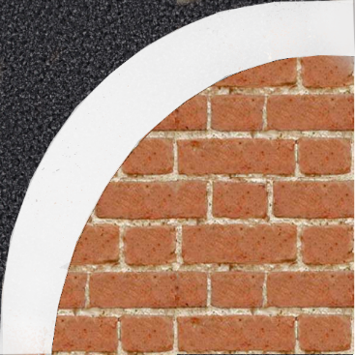
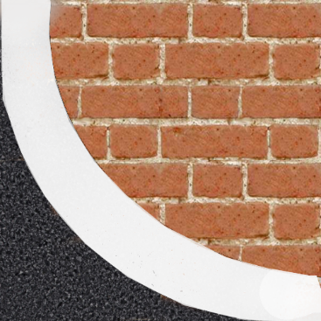
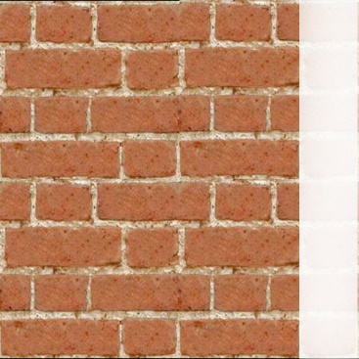

0 |  | 3 | 6 | 9


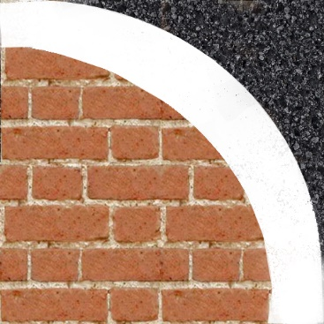

 |  |  |  |  | 下の
1 |  | 4 | 7 | 10 | 画像がないです。
 |  |  | ※１


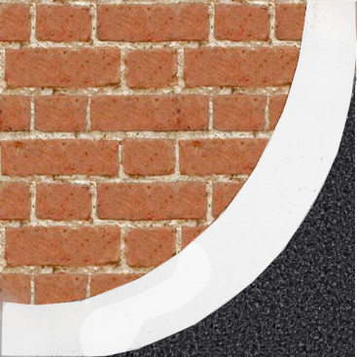
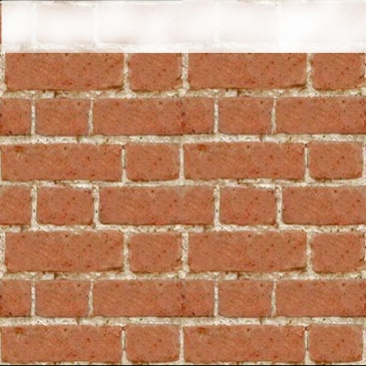
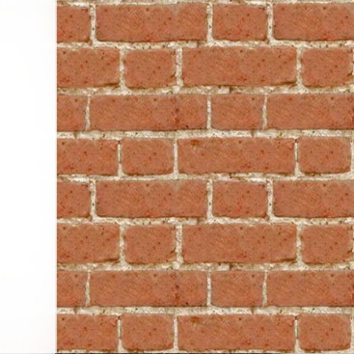

2 |  | 5 | 8 | 11

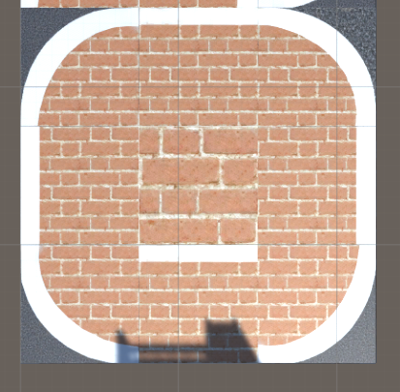
※１
サイズ違うから
こうだぞ

